Renovasi R.Training
Pekerjaan Dokumentasi Pengadaan Kabel Dropwire – PHOTOGRAPH

 | 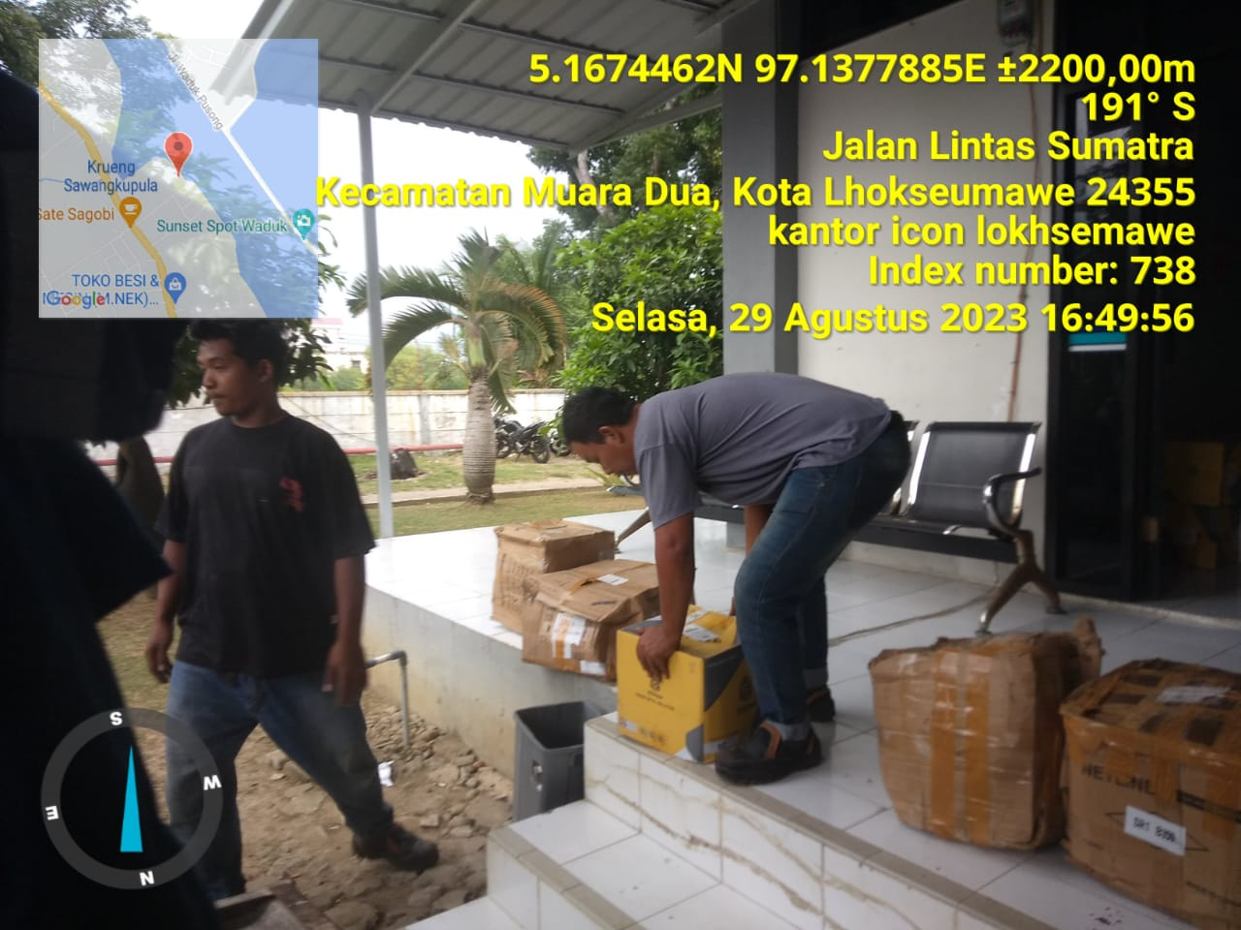 | 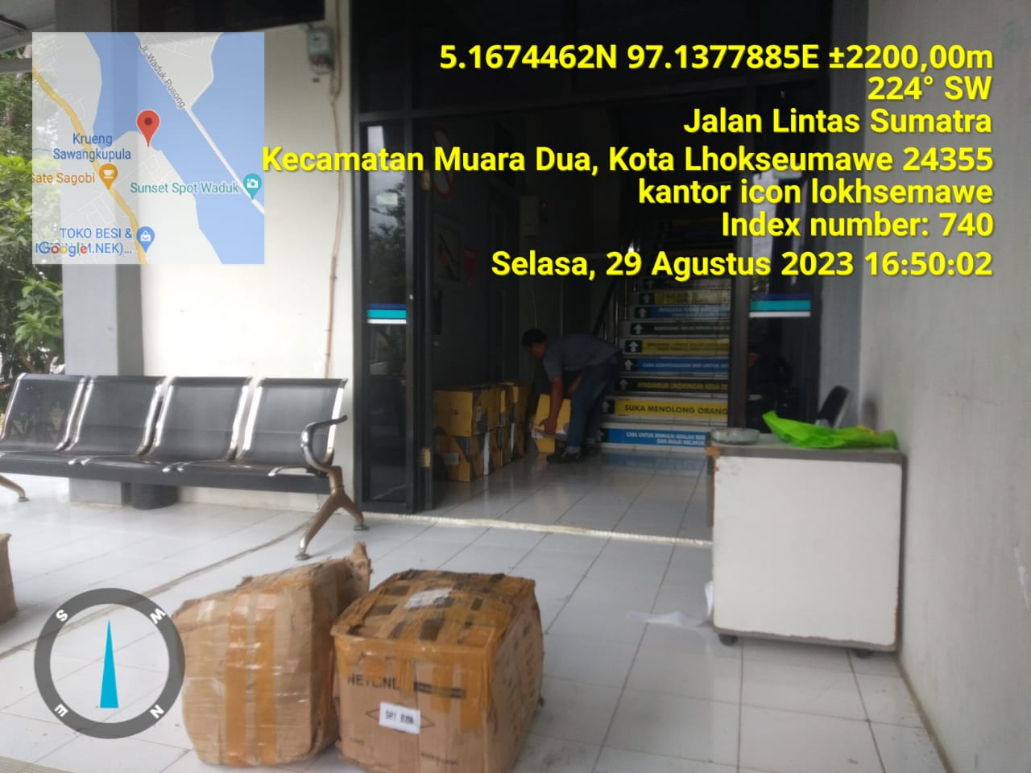

 | 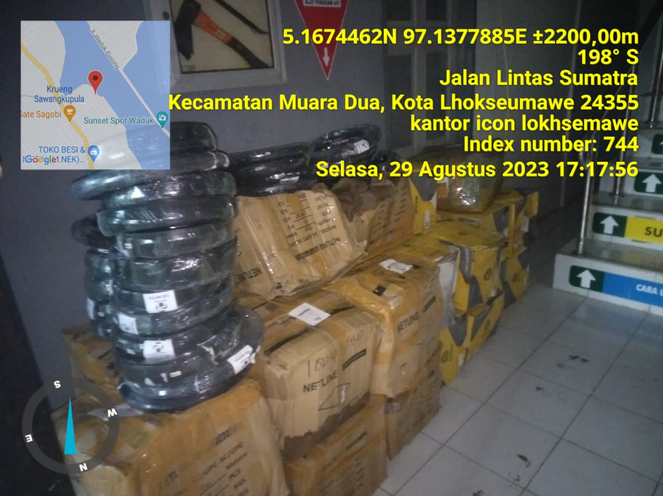 | 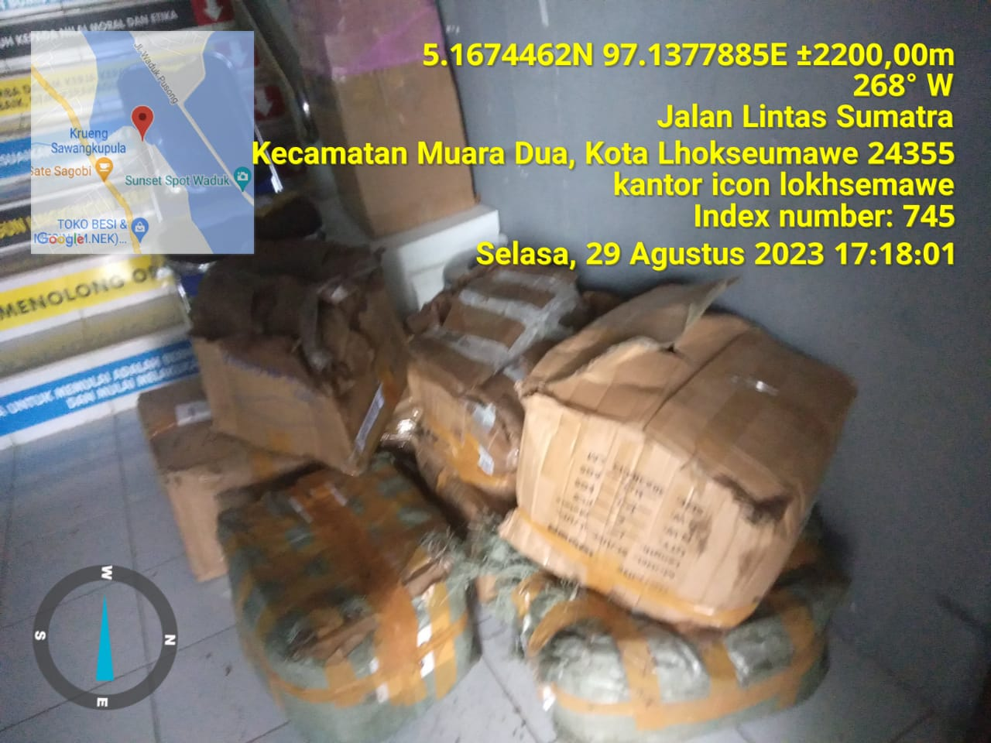

 | Note :
 | 1. Vendor menjalankan pekerjaan ini sesuai scope yang diberikan
 | 2. Material kabel dropwire sudah diterima dengan baik oleh pihak PT. Indonesia Comnets Plus Sumbagut

